Index
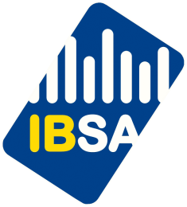 Environnement et énergie
Environnement et société
12.2.1 Eau de distribution

12.2.1.1 Approvisionnement | 2005-2017 | région
12.2.1.2 Compteurs et abonnés | 2005-2017 | commune
12.2.1.3 Consommation d'eau | 2005-2017 | commune
12.2.1.4 Qualité microbiologique et chimique | 2005-2017 | station de mesure

12.2.2 Déchets

Collectes de Bruxelles-Propreté
12.2.2.1 Types de déchets collectés (méthodologie 2009-2014) | 2009-2014 | région
12.2.2.2 Types de déchets collectés (nouvelle méthodologie adoptée en 2016) | 2014-2017 | région
12.2.2.3 Modes de valorisation des déchets ménagers | 2017 | région
 |  | région
Traitement
12.2.2.4 Recyclage des matériaux d'emballages ménagers | 2005-2017 | région

12.2.3 Cadre de vie

12.2.3.1 Logements avec jardins et/ou citernes d'eau de pluie | 2001 | commune
12.2.3.2 Appréciation de la qualité de l'environnement du quartier (Enquête socio-économique) | 2001 | région
12.2.3.3 Appréciation de la qualité de l'environnement de la ville (Enquête de perception pour l'Audit Urbain) | 2015 | région/ville
12.2.3.4 Accessibilité des espaces verts et récréatifs au public | 2009 | commune

12.2.4 Criminalité environnementale

12.2.4.1 Délits enregistrés contre l'environnement | 2005-2017 | région

Dernière mise à jour : 25/07/2018

